F.6.12_GUI
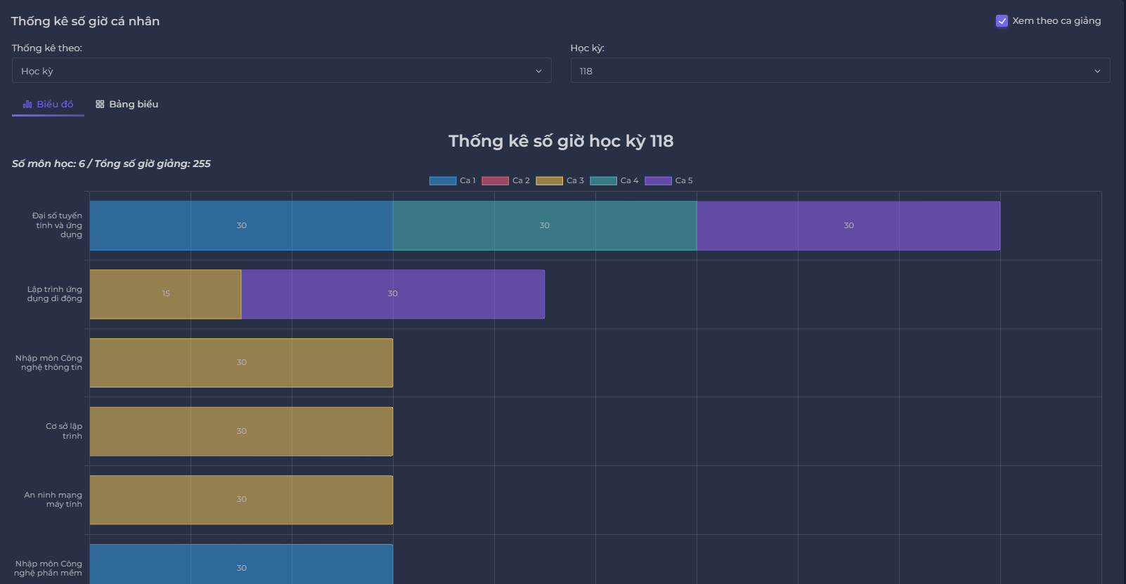
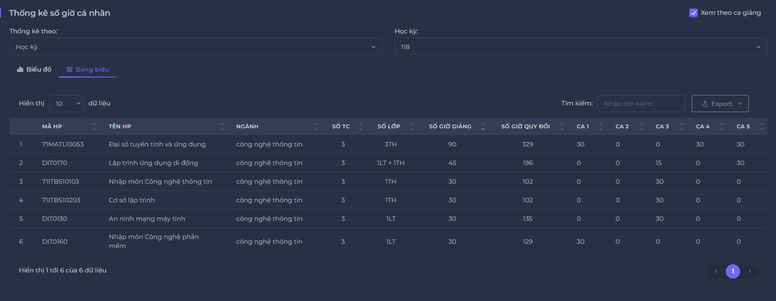
View lecturer timetable | Backlog Item | User Story Description | Acceptance Criteria
PB_36 | Xem giờ cá nhân theo môn học trong học kỳ | Là BCN Khoa, tôi muốn xem giờ cá nhân theo tiết học trong học kỳ, xem khối lượng tiết dạy của bản thân, năm đó tôi đã dạy bao nhiêu tiết nhóm theo tiết dạy | AC01 | BCN Khoa có thể xem thống kê về tổng số giờ của ban khoa trong học kỳ dựa trên môn học.
 |  |  | AC02 | Hệ thống sẽ chọn học kỳ gần nhất.
 |  |  | AC03 | Hệ thống sẽ hiển thị thông báo "Chưa có dữ liệu hệ số cho năm học này" hoặc "Chưa có dữ liệu " nếu Ban khoa chọn học kỳ chưa có dữ liệu.
 |  |  | AC04 | Hệ thống sẽ hiển thị tổng số môn học, tổng số giờ giảng.
 |  |  | AC05 | Hệ thống sẽ thống kê giờ cá nhân môn học trong năm dưới dạng biểu đồ cột ngang.
 |  |  | AC06 | Hệ thống sẽ để tên biểu đồ ở giữa trên biểu đồ của học kỳ đó.
 |  |  | AC07 | Hệ thống sẽ hiển thị số giờ giảng màu theo màu sắc để người dùng dễ phân biệt.
 |  |  | AC08 | Tổng số giờ của mỗi tiết học bằng tổng số giờ của gảng vên trong năm đó.
 |  |  | AC09 | Người dùng có thể xem dữ liệu trong chế độ xem bảng biểu.
 |  |  | AC10 | Người dùng có thể xuất dữ liệu thống kê.
 |  |  | AC11 | Người dùng có thể sắp xếp các trường dữ liệu trong các bảng danh sách.
 |  |  | AC12 | Người dùng có tìm kiếm dữ liệu trong bảng thống kê.
 |  |  | AC13 | Hệ thống sẽ đếm tổng số hiển thị trong dữ liệu ở dưới góc trái.
 |  |  | AC14 | Người dùng có thể lọc hiển thị dữ liệu để dễ tìm kiếm.
 |  |  | AC15 | Hệ thống sẽ hiển thị số trang để người dùng có thể tìm kiếm
 |  |  | AC16 | Hệ thống sẽ hiển thị các trường: Mã HP, Tên HP, Ngành, Số TC, Số lớp, Số giờ giảng, Số giờ quy đổi, Ca1, Ca2, Ca3, Ca4, Ca5.
 |  |  | AC17 | Kiểm tra tài liệu đã qua + Kiểm tra chức năng: Đạt + Bài kiểm tra tích hợp: Đạt."

F.6.13_GUI
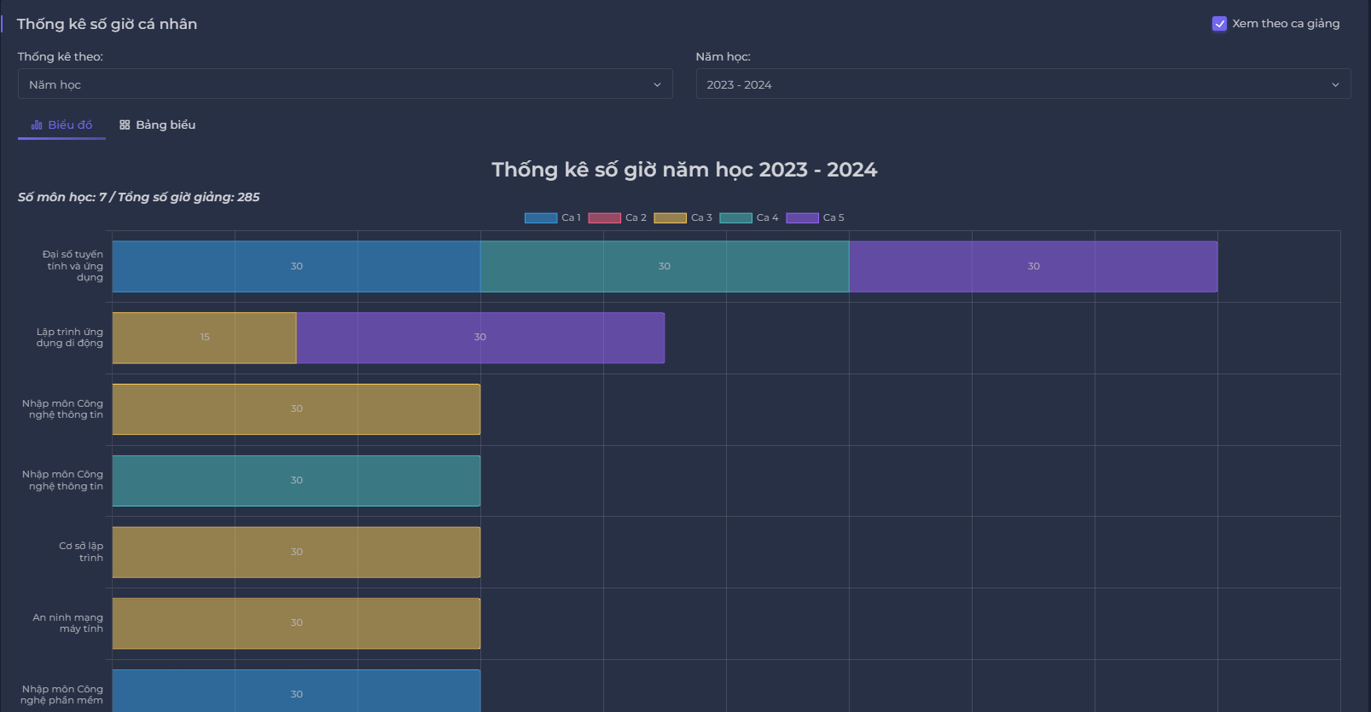
Backlog ID | Backlog Item | User Story Description | Acceptance Criteria
PB_37 | Xem giờ cá nhân theo môn học trong năm | Là BCN Khoa, tôi muốn xem giờ cá nhân theo tiết học trong năm, xem khối lượng tiết dạy của bản thân, năm đó tôi đã dạy bao nhiêu tiết nhóm theo tiết dạy | AC01 | BCN Khoa có thể xem thống kê về tổng số giờ của ban khoa trong năm dựa trên môn học, được nhóm theo chủ đề.
 |  |  | AC02 | Hệ thống sẽ chọn năm học gần nhất.
 |  |  | AC03 | Hệ thống sẽ hiển thị thông báo "Chưa có dữ liệu hệ số cho năm học này" hoặc "Chưa có dữ liệu " nếu Ban khoa chọn học kỳ chưa có dữ liệu.
 |  |  | AC04 | Hệ thống sẽ hiển thị tổng số môn học, tổng số giờ giảng, tổng số giờ quy đổi.
 |  |  | AC05 | Hệ thống sẽ thống kê giờ cá nhân môn học trong năm dưới dạng biểu đồ cột ngang.
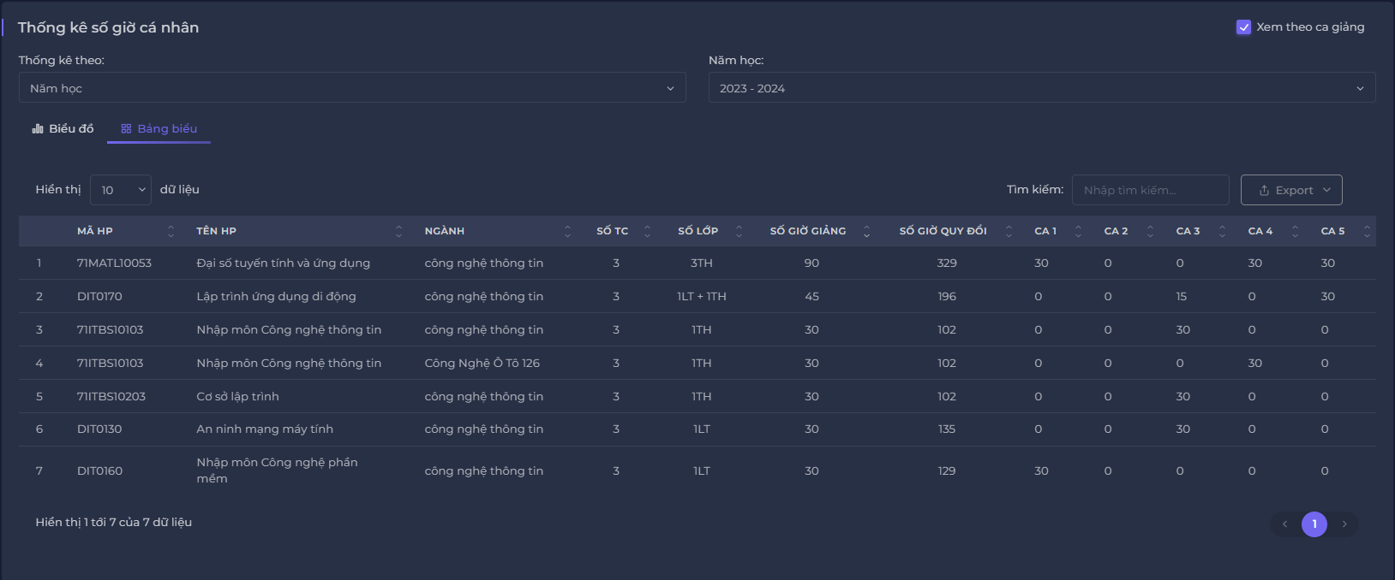
 |  |  | AC06 | Hệ thống sẽ để tên biểu đồ ở giữa trên biểu đồ của năm học đó.
 |  |  | AC07 | Hệ thống sẽ hiển thị số giờ giảng theo màu sắc người dùng dễ phân biệt.
 |  |  | AC08 | Tổng số giờ của mỗi tiết học bằng tổng số giờ của gảng vên trong năm đó.
 |  |  | AC09 | Người dùng có thể xem dữ liệu trong chế độ xem bảng biểu.
 |  |  | AC10 | Người dùng có thể xuất dữ liệu thống kê.
 |  |  | AC11 | Người dùng có thể sắp xếp các trường dữ liệu trong các bảng danh sách.
 |  |  | AC12 | Người dùng có tìm kiếm dữ liệu trong bảng thống kê.
 |  |  | AC13 | Hệ thống sẽ đếm tổng số hiển thị trong dữ liệu ở dưới góc trái.
 |  |  | AC14 | Người dùng có thể lọc hiển thị dữ liệu để dễ tìm kiếm.
 |  |  | AC15 | Hệ thống sẽ hiển thị số trang để người dùng có thể tìm kiếm
 |  |  | AC16 | Hệ thống sẽ hiển thị các trường: Mã HP, Tên HP, Ngành, Số TC, Số lớp, Số giờ giảng, Số giờ quy đổi, Ca1, Ca2, Ca3, Ca4, Ca5.
 |  |  | AC17 | Kiểm tra tài liệu đã qua + Kiểm tra chức năng: Đạt + Bài kiểm tra tích hợp: Đạt."

